关系图
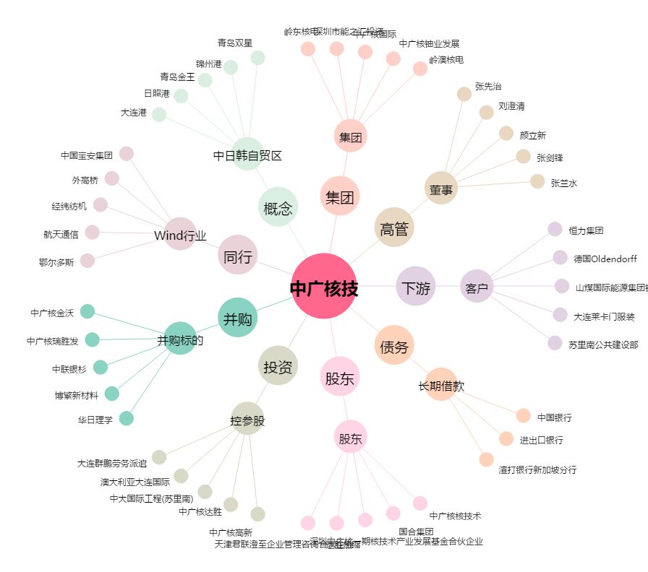
中广核技[000881.SZ] - 关系概览图

